Расчет кровли
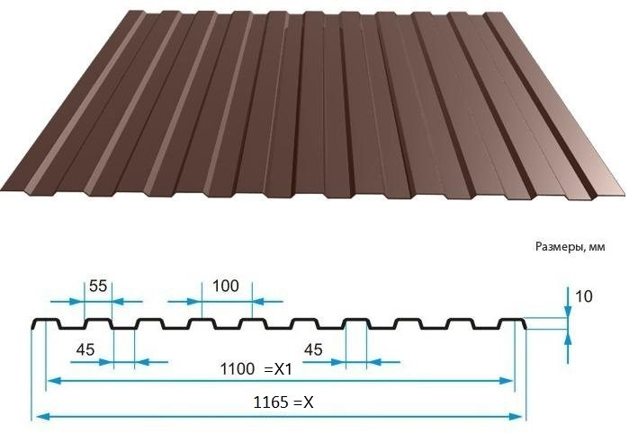
 | Односкатная

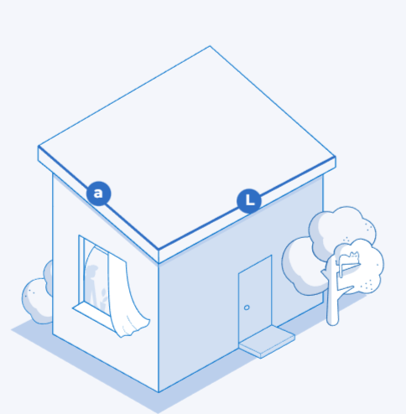
 |  |  | Х-габаритная ширина листа
 |  |  | Х1- монтажная ширина листа
 |  |  | а-длина листа со свесом
 |  |  | L-ширина ската

 |  | 1. | L/X1=N, количество листов (всегда целое число)

 |  | 2. | X*a*N=S, квадратура к оплате

 | Двускатная кровля

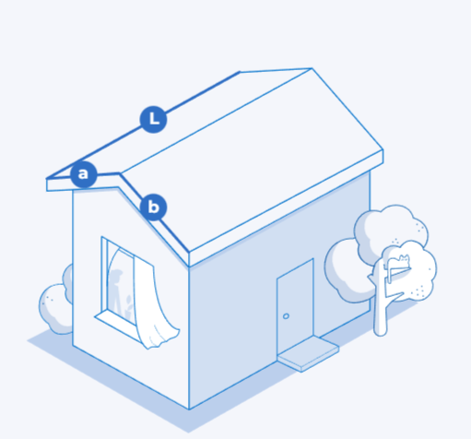
 |  |  | Х-габаритная ширина листа
 |  |  | Х1- монтажная ширина листа
 |  |  | а,b -длины листов со свесом
 |  |  | L-ширина ската

 |  | 1. | L/X1=N, количество листов (всегда целое число)

 |  | 2. | (X*a*N)+(X*b*N)=S, квадратура к оплате

 |  | 3. | 2(a+b), метраж фронтонных планок

 |  | 4. | L, метраж конька

 | Мансардная кровля
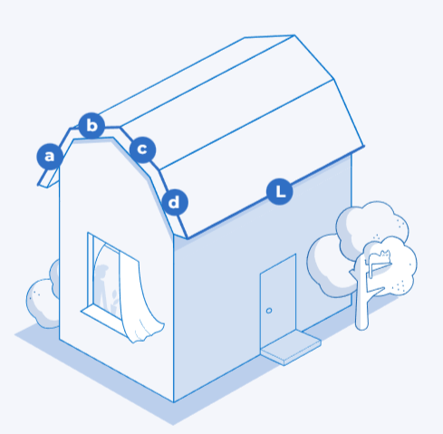
 |  |  | Х-габаритная ширина листа
 |  |  | Х1- монтажная ширина листа
 |  |  | а,b,c,d -длины листов со свесом
 |  |  | L-ширина ската

 |  | 1. | L/X1=N, количество листов (всегда целое число)

 |  | 2. | (X*a*N)+(X*b*N)+(X*c*N)+(X*d*N)=S, квадратура к оплате

 |  | 3. | (a+b+c+d)*2+, метраж фронтонных планок

 |  | 4. | L, метраж конька

вальмовая кровля

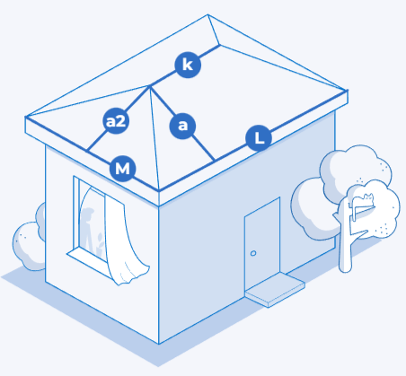
 |  | S=(2(M*a2/2)+((K+L)/2)*a)*2))+15%, площадь к оплате

 |  | K+4*√(a22*(M/2)2), метраж конька

 | Шатровая кровля

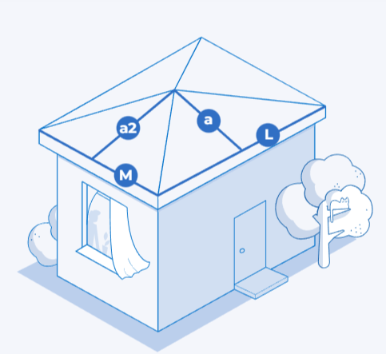
 |  | S=(2(a2*M/2)+2(aL/2))+15%, площадь к оплате

 |  | (√(a22*(M/2)2))*4, метраж конька

Расчет забора
 |  |  | Забор из профлиста

 | Х-габаритная ширина листа
 | Х1- монтажная ширина листа
 | h-высота забора
 | Р-периметр забора (длина забора)
 | Дополнительно:
 | K- количество саморезов
 | a-расстояние между столбами
 | F-метраж столбов
 | М-метраж прожилин

1. | Р/X1=N, количество листов (всегда целое число)

2. | X*h*N=S, квадратура к оплате

3. | K=N*10

4. | F=(P/a+1)(h+0,5)

5. | M=2P

 |  | Забор из штакетника
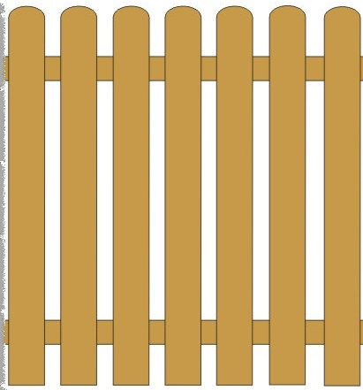
 | Х- ширина штакетника
 | X1-просвет между штакетниками
 | h-высота забора
 | Р-периметр забора (длина забора)
 | S-стоимость метра погонного
 | Дополнительно:
 | K- количество саморезов
 | a-расстояние между столбами
 | F-метраж столбов
 | М-метраж прожилин

1. | N=P/(X+X1) кол-во штакетника (целое число)
2. | N*h*S - к оплате
3. | К=N*4
4. | F=(P/a+1)(h+0,5)
5. | M=2P

 |  | Забор жалюзи

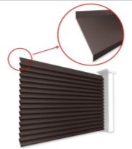
 | Kh- высота секции
 | L- ширина секции
 | K- количество секций
1. | Kh*13=N, количество ламелей в секции (целое число)
2. | K*N*L , п.м к оплате
3. | Kh*K*2, м.п. боковых планок
4. | L*K, п.м. верхних планок

